1. Чек-лист (функциональное тес
Чек-лист и результаты выполнения тестов: функциональное тестирование
№ | Описание проверки | Статус | Ссылка на баг-репорт
Построение маршрута
T1 | Маршрут строится при вводе станций в поля «Откуда» и «Куда» | PASSED
T2 | Маршрут строится при выборе станций тапом на карте при включенной опции «Выбор станции касанием» | PASSED
T3 | Пользователь не может выбрать станцию тапом, если отключена опция «Выбор станции касанием» | PASSED
T4 | Маршрут строится при выборе станции или маршрута из истории | PASSED
T5 | При выборе станции в поле «Откуда» и «Куда» маршрут перестраивается корректно | PASSED
T6 | При отключенной опции «Выбор станции касанием» станция добавляется в поле «Откуда» или «Куда» через кнопки в карточке станции | PASSED
T7 | Пользователь не может выбрать одну и ту же станцию одновременно в поля «Откуда» и «Куда» | PASSED
T8 | При выборе одной и той же станции она перемещается между полями, а не дублируется | PASSED
Выбор станции и поведение карты
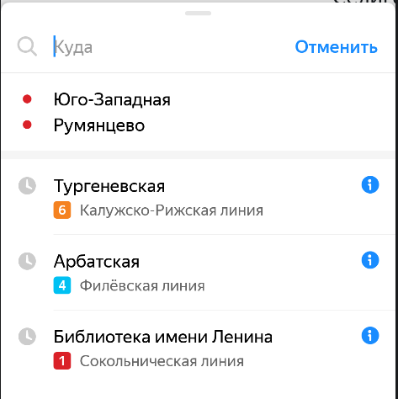
T9 | При выборе станции она выделяется и всплывает её карточка, если эта станция не была выбрана раньше | PASSED
T10 | При выборе станции сразу всплывает карточка, если эта станция уже была выбрана раньше | PASSED
История маршрутов и станций
T11 | В истории маршрутов сохраняется только один - последний построенный | PASSED
T12 | В истории маршрутов сохраняются только последние 3 станции | FAILED | B1
T13 | При повторном выборе станции из истории он перемещается в начало списка | FAILED | B2
T14 | История о маршруте сохраняется после обновления приложения до новой версии | PASSED
Временные параметры маршрута
T15 | Временной интервал маршрута отображается после построения | PASSED
T16 | Временной интервал маршрута обновляется автоматически, если текущее время превышает время окончания маршрута | FAILED | B3
T17 | Обновлённый временной интервал отображается корректно | PASSED
Отображение UI при смене ориентации
T18 | Детали маршрута отображаются в левой части экрана, при смене ориентации с портретной на альбомную | FAILED | B4
T19 | Масштаб построенного маршрута сохраняется при смене ориентации экрана | PASSED
Отображение карточек
T20 | Карточка маршрута имеет свёрнутое, промежуточное и развернутое состояния, содержимое отображается корректно | PASSED
T21 | Карточка станции имеет свёрнутое, промежуточное и развернутое состояния, содержимое отображается корректно | PASSED
T22 | Карточка настроек имеет открытое и закрытое состояния, содержимое отображается корректно | PASSED
Карточка маргрута
T23 | Карточка маршрута в свёрнутом состоянии сохраняется при смене ориентации | FAILED | B8
T24 | Карточка маршрута в промежуточном состоянии сохраняется при смене ориентации | PASSED
T25 | Карточка маршрута в развернутом состоянии сохраняется при смене ориентации | FAILED | B9
Карточка станции
T26 | Карточка станции в свёрнутом состоянии сохраняется при смене ориентации | FAILED | B10
T27 | Карточка станции в промежуточном состоянии сохраняется при смене ориентации | PASSED
T28 | Карточка станции в развернутом состоянии сохраняется при смене ориентации | PASSED
Карточка станции
T29 | Карточка настроек в закрытом состоянии сохраняется при смене ориентации | PASSED
T30 | Карточка настроек в открытом состоянии сохраняется при смене ориентации | PASSED
Выбор станции и поведение карты
T31 | При лонг-тапе на станцию открывается карточка станции с кнопками «Отсюда» и «Сюда» | FAILED | B5
T32 | При лонг-тапе на станцию положение схемы сохраняется | FAILED | B13
T33 | При отпускании лонг-тапа в пустой области карты, карточка станции закрывается | PASSED
Обработка ошибок и сеть
T34 | При отсутствии интернет-соединения появляется уведомление об ошибке | FAILED | B6
T35 | При включенном авиарежиме уведомление об ошибке | FAILED | B7

3. Баг-репорты
ID | Название БР | Приоритет | Предусловия | Шаги воспроизведения | Ожидаемый результат | Фактический результат | Окружение
B1 | В истории маршрутов 3 последние станции не сохраняются | Критический | 1. Выполнено построение маршрутов с разными станциями (3 станции добавлены в историю) | 1. Построить несколько маршрутов с разными станциями 2. Открыть историю маршрутов | В истории сохраняются только последние 3 станции, более ранние удаляются | Последние 3 станции не сохраняются | Версия приложения: v3.6 Устройство: Эмулятор Honor 8 ОС: Android 9.0 Pie (API 28) Параметры экрана: 1080×1920 (Full HD), 5.5"
B2 | При повторном выборе станции из истории он перемещается в конец списка | Стандартный | 1. В истории есть минимум 2 записи | 1. Открыть историю маршрутов 2. Выбрать любую станцию из списка 3. Снова открыть историю | Выбранная станция перемещается в начало списка | Станция перемещается в конец списка | Версия приложения: v3.6 Устройство: Эмулятор Honor 8 ОС: Android 9.0 Pie (API 28) Параметры экрана: 1080×1920 (Full HD), 5.5"
B3 | Временной интервал маршрута не обновляется автоматически | Критический |  | 1. Построить маршрут 2. Дождаться времени позже окончания маршрута | Временной интервал обновляется автоматически | 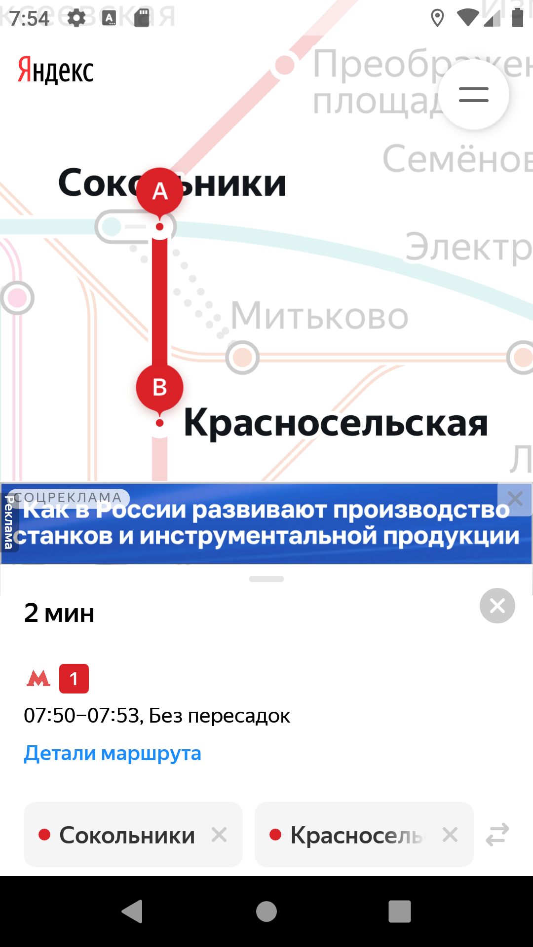 Временной интервал не изменяется | Версия приложения: v3.6 Устройство: Эмулятор Honor 8 ОС: Android 9.0 Pie (API 28) Параметры экрана: 1080×1920 (Full HD), 5.5"
B4 | Не отображаются детали маршрута при смене ориентации с портретной на альбомную | Стандартный |  | 1. Построить маршрут 2. Перевести устройство в альбомную ориентацию | Детали маршрута отображаются в левой части экрана | Детали маршрута не отображаются | Версия приложения: v3.6 Устройство: Эмулятор Honor 8 ОС: Android 9.0 Pie (API 28) Параметры экрана: 1080×1920 (Full HD), 5.5"
B5 | При лонг-тапе на станцию карточка открывается в скрытом состоянии, не отображаются кнопки "Отсюда" и "Сюда" | Стандартный |  | 1. Выполнить лонг-тап на станции | Открывается карточка станции с кнопками «Отсюда» и «Сюда» | 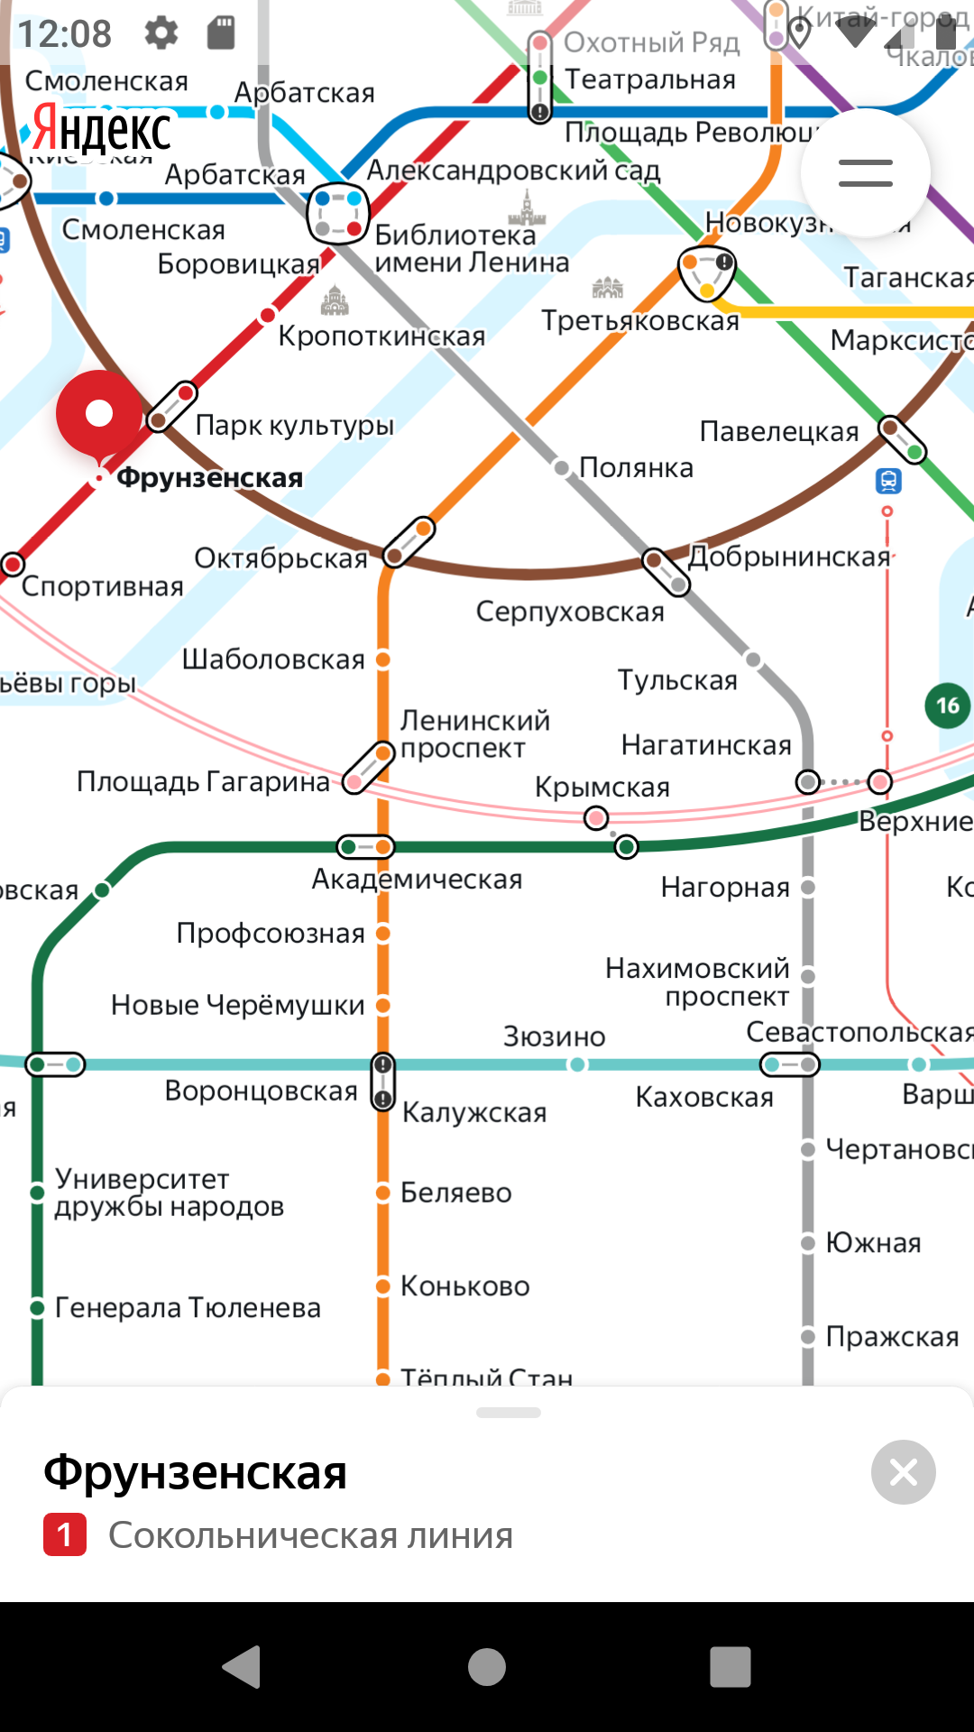 Карточка открывается в скрытом состоянии без кнопок | Версия приложения: v3.6 Устройство: Эмулятор Honor 8 ОС: Android 9.0 Pie (API 28) Параметры экрана: 1080×1920 (Full HD), 5.5"
B6 | Не пояляется уведомление об ошибке при отсутствии интернета | Стандартный |  | 1. Отключить интернет 2. Построить маршрут | Отображается уведомление об ошибке | 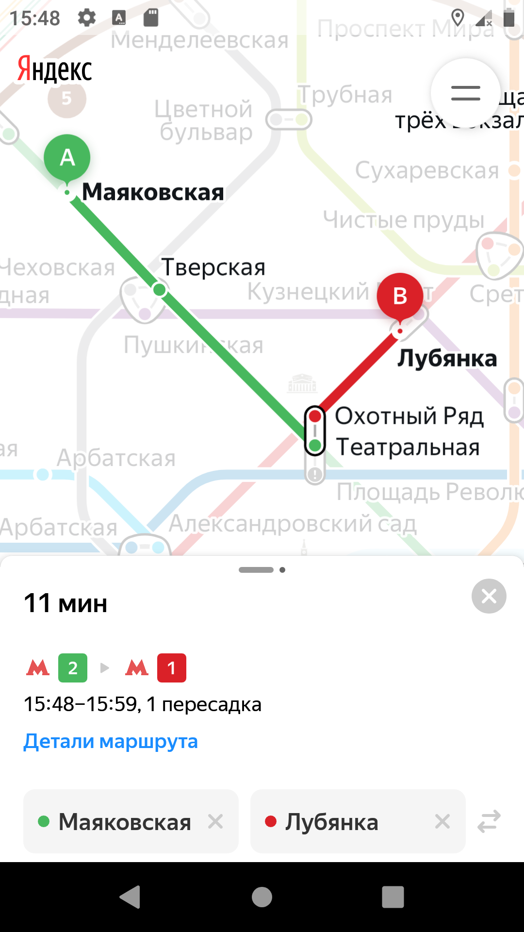 Уведомление не появляется, риложение продолжает работу | Версия приложения: v3.6 Устройство: Эмулятор Honor 8 ОС: Android 9.0 Pie (API 28) Параметры экрана: 1080×1920 (Full HD), 5.5"
B7 | Не пояляется уведомление об ошибке при включенном авиарежиме | Стандартный |  | 1. Включить авиарежим 2. Построить маршрут | Отображается уведомление об ошибке | 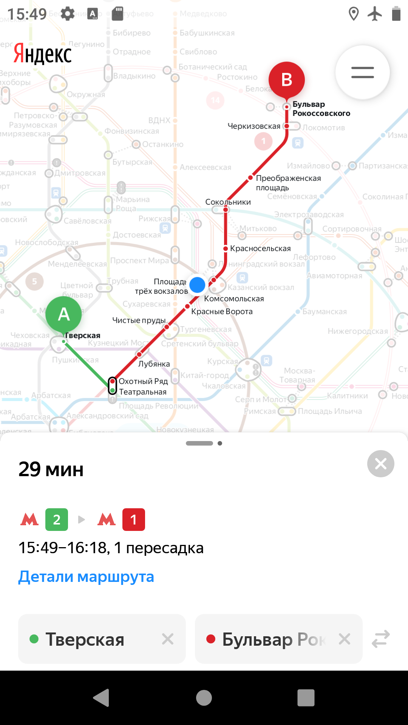 Уведомление не появляется, риложение продолжает работу | Версия приложения: v3.6 Устройство: Эмулятор Honor 8 ОС: Android 9.0 Pie (API 28) Параметры экрана: 1080×1920 (Full HD), 5.5"
B8 | При смене ориентации с портретной на альбомную карточка маршрута не сохраняет свернутое состояние | Стандартный | 1. Ориентация устройства протретная 2. Включен автоповорот | 1. Построить маршрут 2. Свернуть карточку маршрута 3. Перевести устройство в альбомную ориентацию | Карточка остаётся в свёрнутом состоянии | Свернутое состояние карточки переходит в среднее | Версия приложения: v3.6 Устройство: Эмулятор Honor 8 ОС: Android 9.0 Pie (API 28) Параметры экрана: 1080×1920 (Full HD), 5.5"
B9 | При смене ориентации из портретной в альбомную карточка маршрута не сохраняет развернутое состояние | Стандартный | 1. Ориентация устройства протретная 2. Включен автоповорот | 1. Построить маршрут 2. Развернуть карточку маршрута 3. Перевести устройство в альбомную ориентацию | Карточка остаётся в развернутом состоянии | Развернутое состояние карточки переходит в среднее | Версия приложения: v3.6 Устройство: Эмулятор Honor 8 ОС: Android 9.0 Pie (API 28) Параметры экрана: 1080×1920 (Full HD), 5.5"
B10 | При смене ориентации из портретной в альбомную карточка станции не сохраняет свернутое состояние | Стандартный | 1. Ориентация устройства протретная 2. Включен автоповорот | 1. Построить маршрут 2. Свернуть карточку станции 3. Перевести устройство в альбомную ориентацию | Карточка остаётся в свернутое состоянии | Свернутое состояние карточки переходит в среднее | Версия приложения: v3.6 Устройство: Эмулятор Honor 8 ОС: Android 9.0 Pie (API 28) Параметры экрана: 1080×1920 (Full HD), 5.5"
B11 | Тема не переключается автоматически по времени в режиме «Автоматически» | Желательный |  | 1. Включить режим «Автоматически» 2. Дождаться времени 18:00 или 06:00 (МСК) | Тема переключается автоматически | 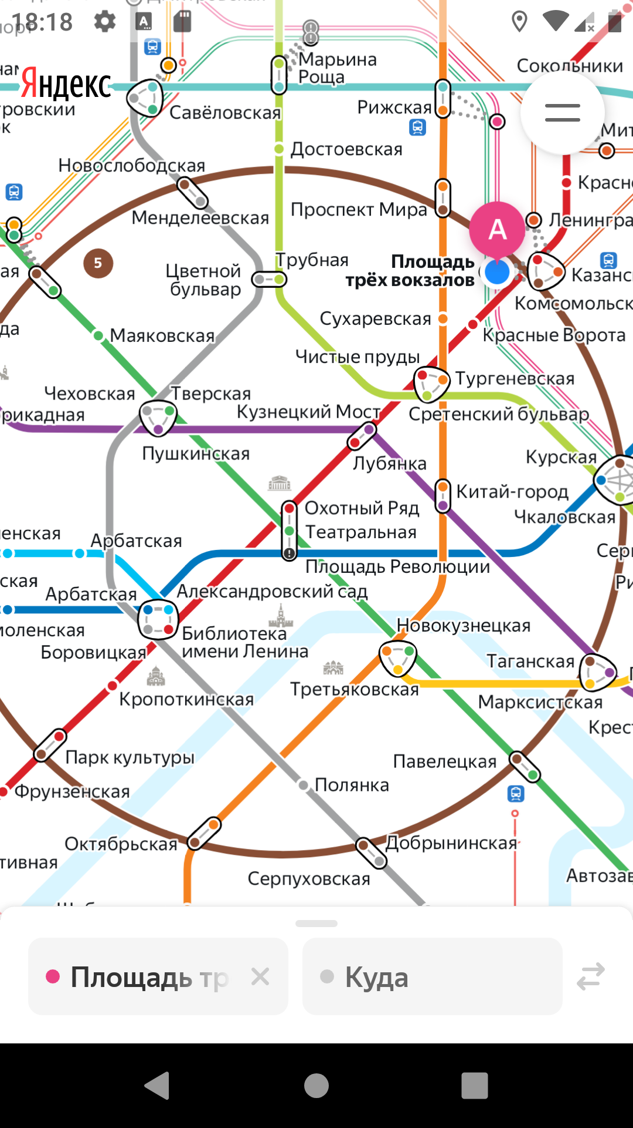 Тема не переключается | Версия приложения: v3.6 Устройство: Эмулятор Honor 8 ОС: Android 9.0 Pie (API 28) Параметры экрана: 1080×1920 (Full HD), 5.5"
B12 | При переходе в раздел «Обратная связь» открывается внешнее приложение вместо WebView | Желательный |  | 1. Зайти в настройки 2. Тапнуть на кнопку «Обратная связь» | Открывается WebView внутри приложения | Открывается внешнее приложение (почта Gmail) | Версия приложения: v3.6 Устройство: Эмулятор Honor 8 ОС: Android 9.0 Pie (API 28) Параметры экрана: 1080×1920 (Full HD), 5.5"
B13 | При лонг-тапе на станцию схема смещается | Стандартный |  | 1. Выполнить лонг-тап на станции | Положение схемы сохраняется | Схема смещается | Версия приложения: v3.6 Устройство: Эмулятор Honor 8 ОС: Android 9.0 Pie (API 28) Параметры экрана: 1080×1920 (Full HD), 5.5"

